场景
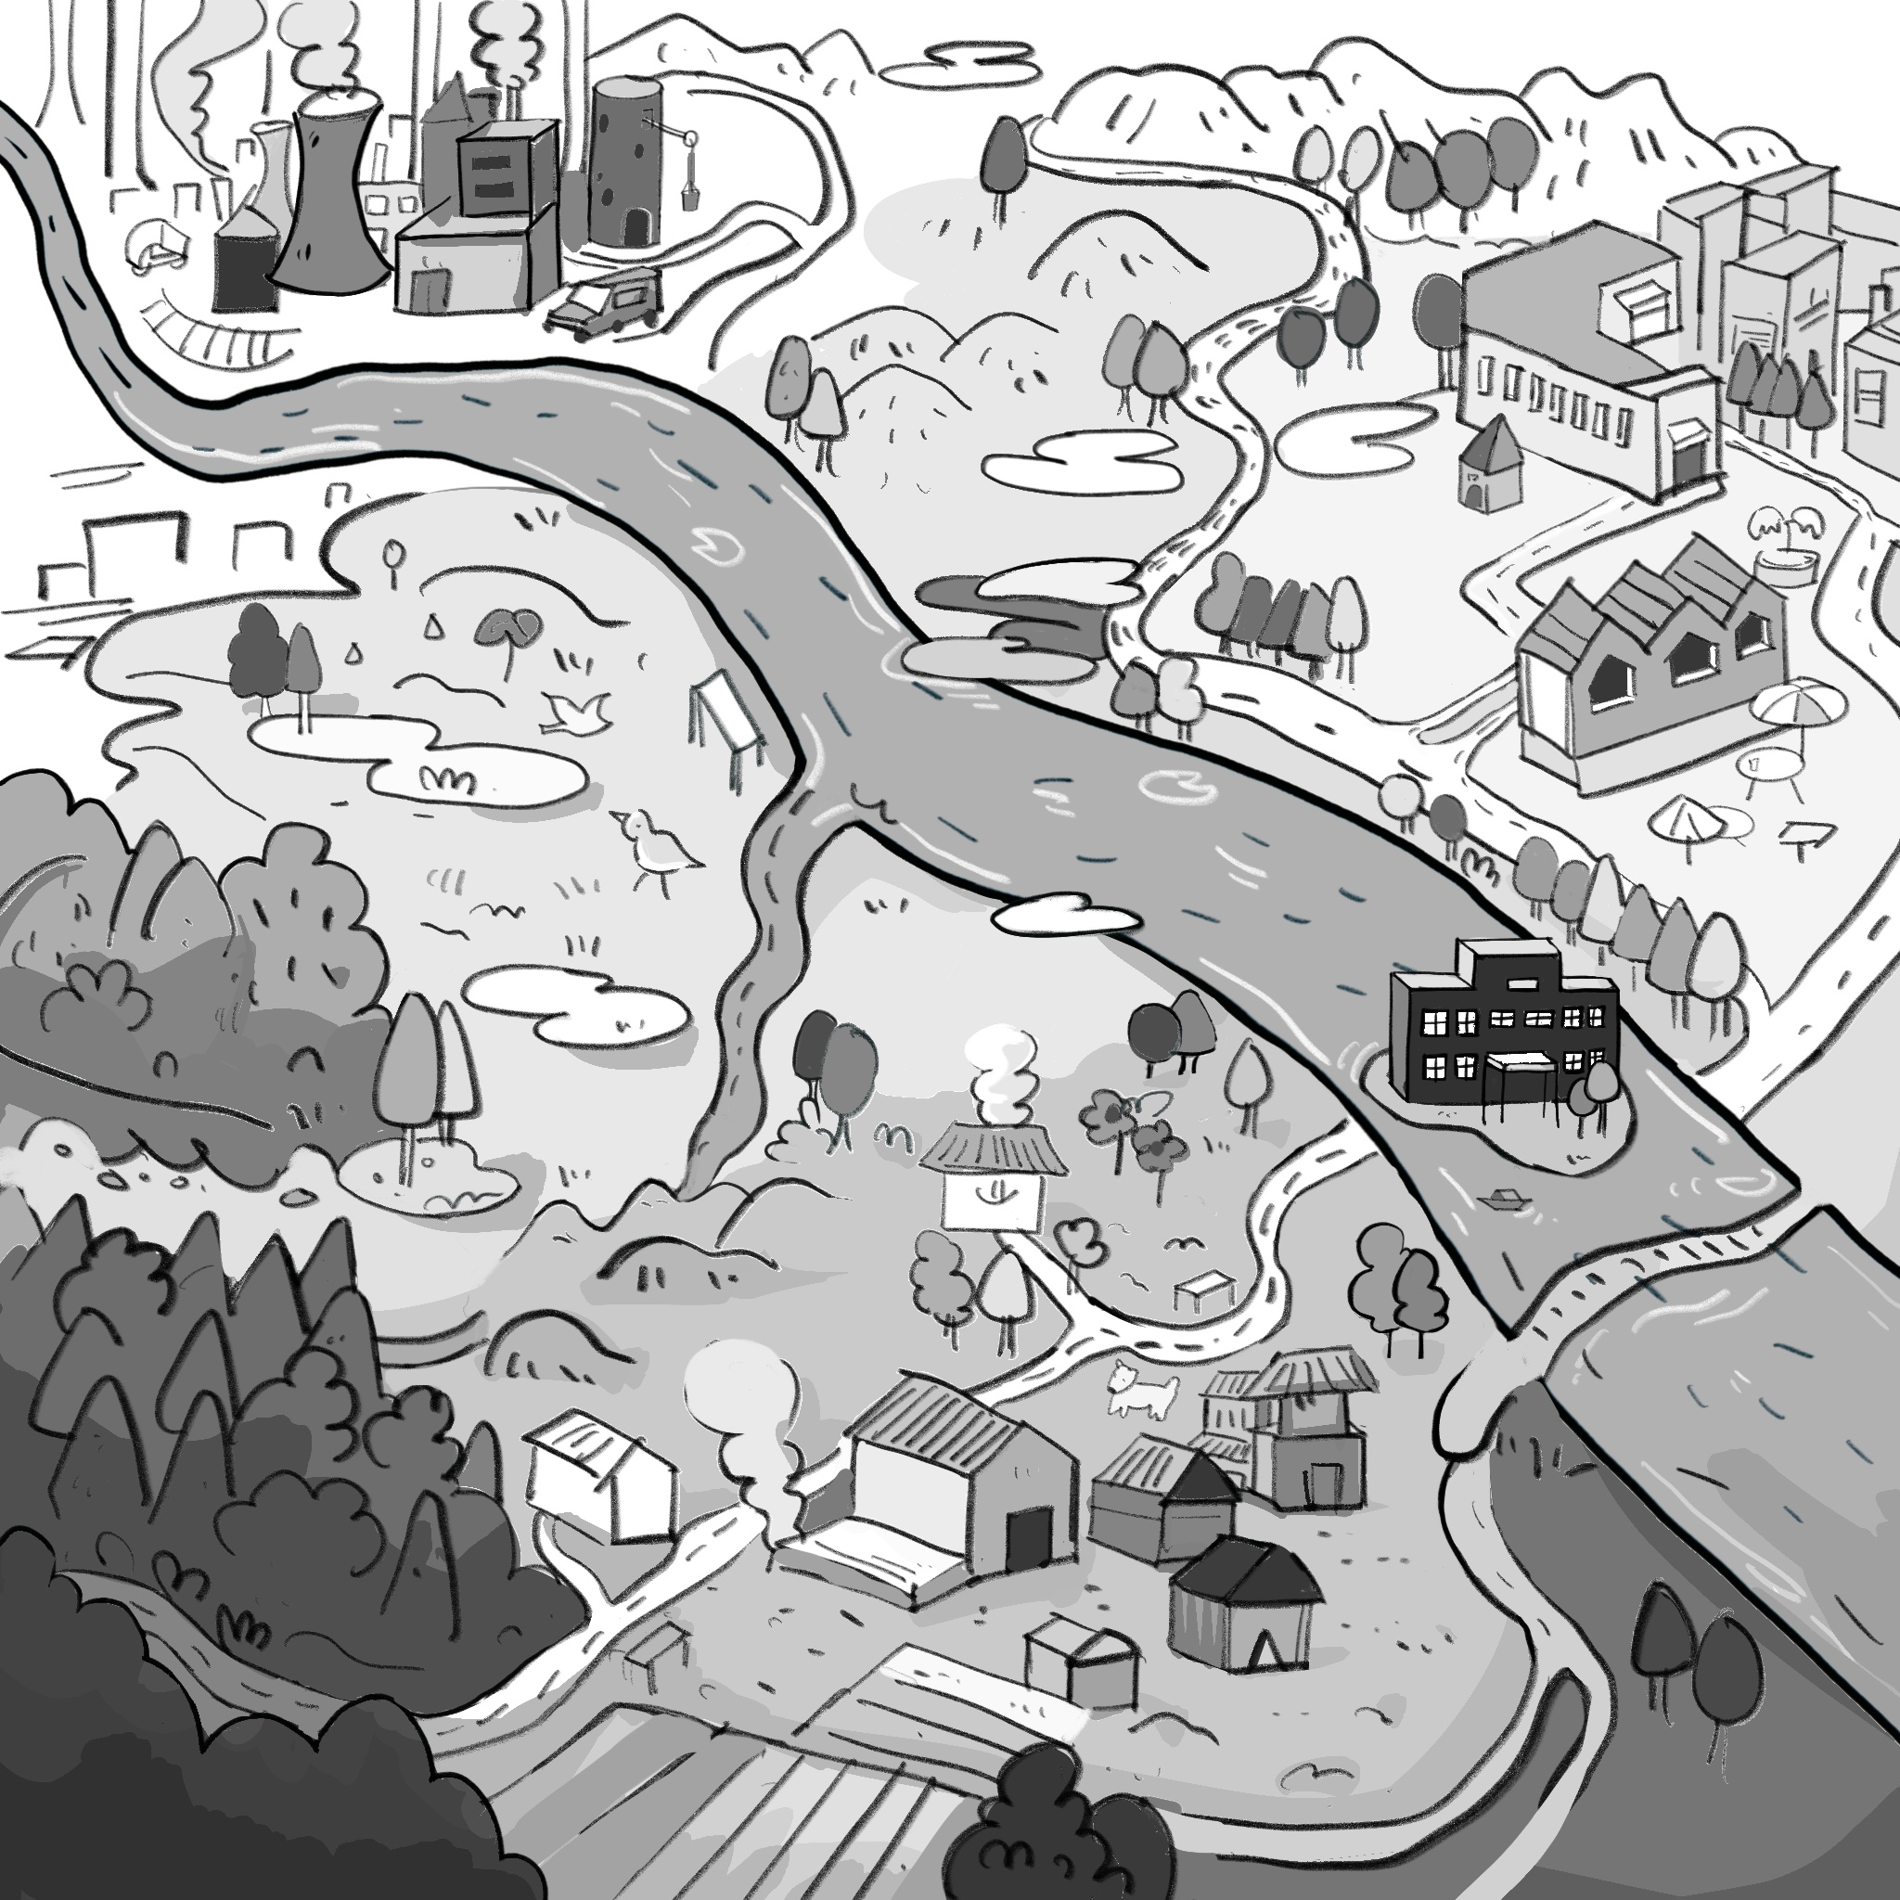
地点 | 场景描述 | 一些额外信息 | 备注
城区街道 | 保留上城区与下城区的设定，但是将两个街道连通，上城区需要有一个进入酒吧的门，下城区需要有一个小书店（类似于邮局报停那种），还有一个玩家宿舍楼的大门与自然图书馆的大门 中间是环保局，下城区简朴一点，上城区华丽一点，环保局要有前后两个门 自然图书馆需要一个大一点的公告板 |  | 三个室外场景 五个室内场景 室外场景全部采用2.5D不建模 室内场景全部采用Toem式需要建模
自然公园 | 待定
工厂 | 表面整洁的工厂，但是能看见污水不断地从工厂里排入河流中，需要一个进入工厂老板办公室的门
宿舍 | 一个简单的宿舍，一张床，一套桌椅，一个柜子以及一张考勤表
自然图书馆 | 需要有一个前台工作人员，一些书架（其中一两个可以交互）
环保局内 | 包括大厅与局长办公室，大厅需要一个前台，局长办公室华丽一点
酒吧 | 只需要做一个大厅，大厅包括基本设施、前台，以及一个包间的门（这个门不需要进入） | 只有晚上可以进入，每次进入酒吧需要花掉一定的钱
工厂老板办公室 | 富丽堂皇的办公室

